案内
 |  |  |  |  | Tシャツ「太鼓で笑顔」2022 注文書
「和太鼓チャレンジコンサート2022」Tシャツ販売 |  |  |  |  | 青色の入力欄に必要事項をご記入ください。 |  |  |  |  | 注文日 |  | 年 月 日

■ | グッズ詳細 |  |  |  | ■ | ご注文者情報 記入欄

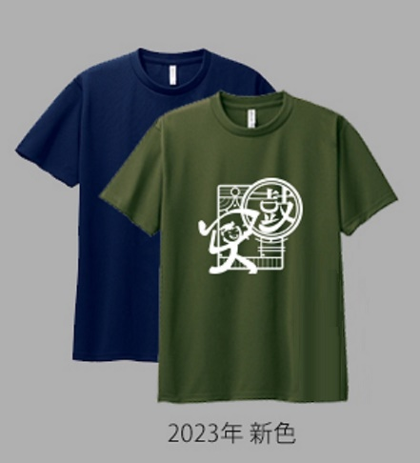
Tシャツ「太鼓で笑顔」2022バージョン |  |  |  |  |  | 氏名 |  |  |  | チーム・グループ名（個人ｴﾝﾄﾘｰの場合は出演曲名）
生地の色は紺（ネイビー）と緑（アーミーグリーン）の2色です。前面中央と背面襟元にマークが入っています。 今回の生地の素材は、発刊性の良いドライ（メッシュ・ポリエステル100％）
また、今回はご要望の多かったドライTシャツ（ポリエステル100%）で作ります。 |  |  |  |  |  | 連絡先電話番号 |  |  |  | メールアドレス

背面

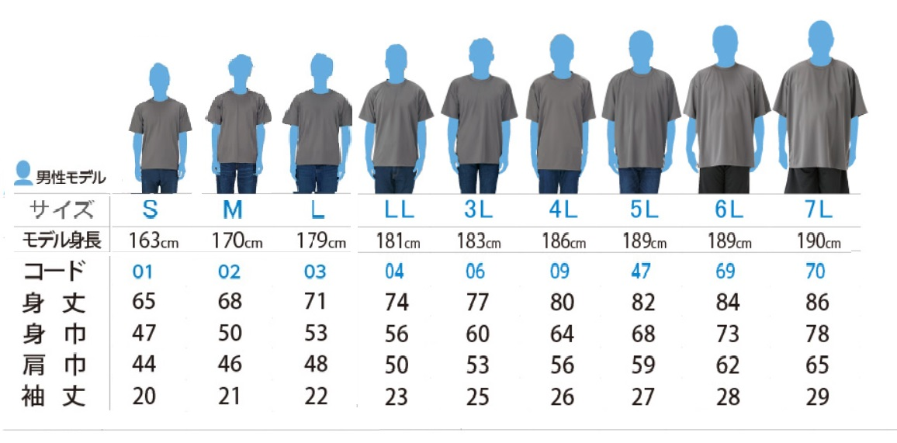
Tシャツ 大人サイズ

 |  |  |  |  | ■ | Tシャツ 注文欄

 |  |  |  |  |  | 紺と緑より選択できます。お好きなカラー・サイズを選んでください。 |  |  |  |  |  | 単品価格：2,000円

 |  |  |  |  |  | Tシャツ 色・サイズ別入力欄
 |  |  |  |  |  | 紺（ネイビー） |  |  |  | 緑（アーミーグリーン）

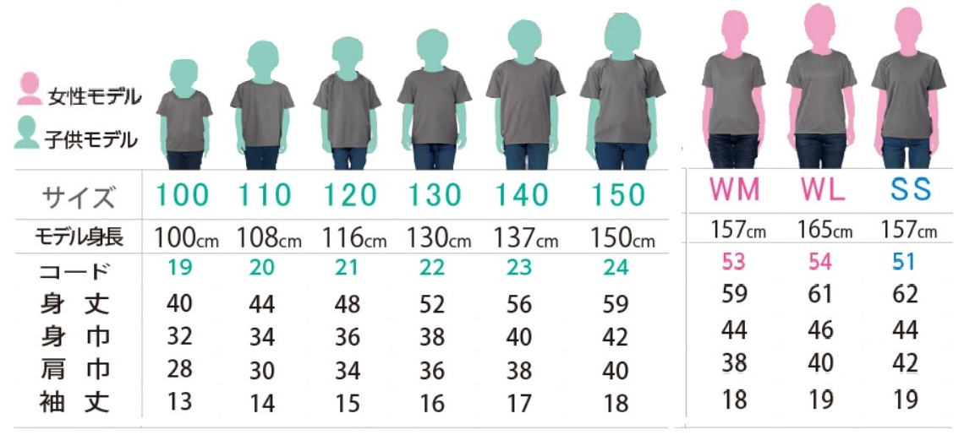
Tシャツ 子供・女性モデル
 |  |  |  |  |  | 大人サイズ | S |  | 枚 | 大人サイズ | S |  | 枚
 |  |  |  |  |  |  | M |  | 枚 |  | M |  | 枚
 |  |  |  |  |  |  | L |  | 枚 |  | L |  | 枚
 |  |  |  |  |  |  | LL |  | 枚 |  | LL |  | 枚
 |  |  |  |  |  |  | ３L |  | 枚 |  | ３L |  | 枚
 |  |  |  |  |  |  | ４L |  | 枚 |  | ４L |  | 枚
 |  |  |  |  |  |  | ５L |  | 枚 |  | ５L |  | 枚
 |  |  |  |  |  |  | 6L |  | 枚 |  | ６L |  | 枚
 |  |  |  |  |  | 合計 |  | 0 | 枚 | 合計 |  | 0 | 枚
 |  |  |  |  |  | 紺 |  |  |  | 緑
 |  |  |  |  |  |  | 身長 |  |  |  | 身長
■ | 申し込みについて ※チームに所属の方は、チームでまとめてお申し込みください |  |  |  |  | 子供サイズ | 100cm |  | 枚 | 子供サイズ | 100cm |  | 枚

 |  |  |  |  |  |  | 110cm |  | 枚 |  | 110cm |  | 枚
申込方法 |  | ①QRコード又は以下のURLから「申込フォーム」で申し込み |  |  |  |  | 120cm |  | 枚 |  | 120cm |  | 枚
 |  | https://form1ssl.fc2.com/form/?id=66764518420caf07 |  |  |  |  | 130cm |  | 枚 |  | 130cm |  | 枚
 |  | ②申込書に記入してメールかFAXにてお申込み |  |  |  |  | 140cm |  | 枚 |  | 140cm |  | 枚
事務局 連絡先 |  | NPO法人和太鼓文化研究会 |  |  |  |  | 150cm |  | 枚 |  | 150cm |  | 枚
 |  | Tel | 03-6806-0173 |  |  | 女性 | WM |  | 枚 | 女性 | WM |  | 枚
 |  | Fax | 03-6806-0174 | お申し込みフォーム |  |  | WL |  | 枚 |  | WL |  | 枚
 |  | Mail | webmaster@wadaiko.or.jp |  |  |  | SS |  | 枚 |  | SS |  | 枚
 |  |  |  |  |  | 合計 |  | 0 | 枚 | 合計 |  | 0 | 枚
お支払い方法 |  | 10月29日(グッズ配布日)に現金引換え、または、郵便振替
 |  |  |  |  |  |  | 総数 | 0 | 枚 | 合計金額 |  | 0 | 円
締切日 9月30日 ( 配布予定日 10月29日 )

